1.IDENTIFICACION
INFORMACIÓN GENERAL |  | INFORMACIÓN DEL ESTUDIO RESPECTIVO
 |  | NODO NÚMERO |  |  |  |  | 24931
 |  | INFORME NÚMERO |  |  |  |  | 249
CONTRATISTA | UNIÓN TEMPORAL MOVILIDAD 2014 | ORDEN DE TRABAJO No. |  |  |  |  | PROGRAMACION BASICA
 |  | FECHA DE LA ORDEN DE TRABAJO |  |  |  |  | -
 |  | FECHA DE LA TOMA DE INFORMACIÓN |  |  |  |  | 260214
 |  | DÌA DE LA SEMANA |  |  |  |  | MIERCOLES
OBJETO DEL CONTRATO | REALIZAR LA TOMA DE INFORMACIÓN DE CAMPO, COMO INSUMO DEL PROGRAMA DE MONITOREO, SEGUIMIENTO Y PLANEACIÓN DEL TRÁNSITO Y EL TRANSPORTE DE BOGOTA D.C | TIPO DE ESTUDIO |  |  |  |  | VOLÚMENES POR TIPO DE VEHÍCULO
 |  | NOMBRE DEL ARCHIVO |  |  |  |  | 24931_AK_7_X_AC_85_140226_VOL_V1.xlsx
 |  | CÓDIGO DEL ESTUDIO |  |  |  |  | VOL
 |  | LUGAR DE LA TOMA DE INFORMACIÓN |  |  |  |  | #REF!
NÚMERO DE CONTRATO | 2072-2013 | COORDENADA X |  |  |  |  | LONGITUD
 |  | COORDENADA Y |  |  |  |  | LATITUD

FECHA DE INICIO DEL CONTRATO | 22-01-2014 | PROFESIONALES RESPONSABLES
 |  | CONSULTOR (DIRECTOR) |  |  |  |  | ING. MSC. SANDRA LUCIA NAVAS TEQUIA
 |  | CONSULTOR (COORDINADOR GENERAL) |  |  |  |  | ING. MSC. LUIS FERNANDO RUBIANO BARRERO
INTERVENTORÍA | UNIVERSIDAD NACIONAL DE COLOMBIA | CONSULTOR (EXPERTO EN TRÁNSITO Y TRANSPORTE) |  |  |  |  | ING. ESP. DIANA PAOLA PARADA
 |  | CONSULTOR (ING ANÀLISIS) |  |  |  |  | ING. ÁNGELA ROCÍO MENDOZA RINCON
 |  | INTERVENTORÍA (DIRECTOR) |  |  |  |  | ING. MSC. ARTURO ZARATE
 |  | INTERVENTORÍA (ESPECIALISTA) |  |  |  |  | ING. MSC. WILLIAM CASTRO
 |  | INTERVENTORÍA (RESIDENTE) |  |  |  |  | ING. JOSÉ EDWIN TORRES
OBJETO DEL CONTRATO | INTERVENTORÍA TÉCNICA, ADMINISTRATIVA Y FINANCIERA PARA LA TOMA DE INFORMACIÓN DE CAMPO COMO INSUMO DEL PROGRAMA DE MONITOREO, SEGUIMIENTO Y PLANEACIÓN DEL TRÁNSITO Y TRANSPORTE DE BOGOTÁ D.C. | SUPERVISOR SECRETARIA MOVILIDAD |  |  |  |  | ING. FABIAN GONZALEZ

 |  | VERSIONES DEL ESTUDIO
 |  | NÚMERO |  | FECHA | OBSERVACIONES
NÚMERO DE CONTRATO | 2072-2013 | Versión 0 |  | 05/03/14
 |  | Versión 1 |  | 18/03/14 | SE ATENDIERON LAS OBSERVACIONES DE INTERVENTORÍA ENVIADAS EN COMUNICADO FI-INT-CMTTUB14-083-14, SE DA RESPUESTA MEDIANTE RADICADO ICV-187-C-137. De la hoja 4. RESULTADOS, se corrigieron las gráficas del componente de camiones eliminando los porcentajes cuyo valor es igual a cero.
 |  | Versión 2
FECHA DE INICIO DEL CONTRATO | 21-01-2014 | Versión 3

 |  | DESCRIPCIÓN DE LA TOMA DE INFORMACIÓN
 |  | TIPO DE VEHÍCULO | FACTOR DE EQUIVALENCIA | MOVIMIENTOS AFORADOS |  |  | No. DE PERÍODOS | HORA
ESQUEMA |  |  |  | ACCESO | LENTA | RÁPIDA | HORARIO DEL PERÍODO No. 1 | 22:00-06:00
 |  | L | 1 | NORTE | 1 |  | HORARIO DEL PERÍODO No. 2 | 06:00-14:00
 |  | C | 2 | SUR | 2 |  | HORARIO DEL PERÍODO No. 3 | 14:00-22:00
 |  |  |  | OCCIDENTE |  |  | No. DE HORAS TOMADAS |  | 24
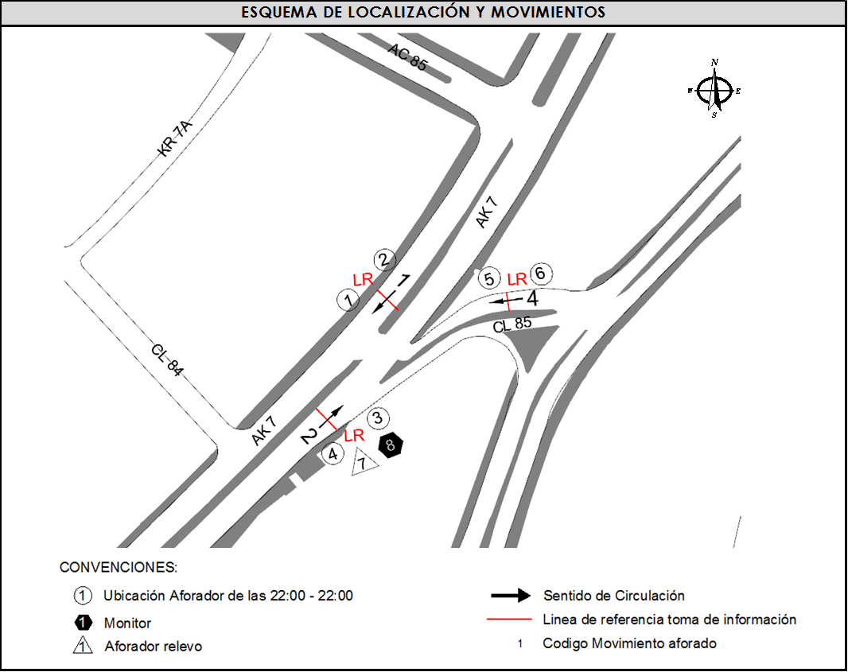
 |  | BT | 2 | ORIENTE | 4 |  | HORARIO DE LA TOMA DE INFORMACIÓN |  | 22:00-22:00
 |  | B | 2 |  |  |  | No. DE EQUIPOS UTILIZADOS |  | 8
 |  |  |  | OBSERVACIONES DE LA TOMA DE INFORMACIÒN
 |  | AL | 2 | OBSERVACION |  |  |  |  |  | ACCESO
 |  | AT | 2.5 | LA TOMA DE INFORMACIÓN SE VIO AFECTADA POR LLUVIA ENTRE LAS 5:56 Y 6:24 HORAS. |  |  |  |  |  | TODOS
 |  | BA | 2.5 | A LAS 17:59 HORAS EN EL SENTIDO 2 SE PRESENTA CONGESTION VEHICULAR LEVE. |  |  |  |  |  | SUR
 |  | ESP | 2 | A LAS 10:00 HORAS EN EL ACCESO NORTE DESCIENDE EL VOLUMEN DE VEHÍCULOS POR CONGESTION CAUSADA POR EL SEMÁFORO DE LA AVENIDA CIRCUNVALAR X CALLE 85. |  |  |  |  |  | NORTE
 |  | INT | 2
 |  | C2P | 2.5
 |  | C2G | 2.5
 |  | C3-C4 | 2.5
 |  | C5 | 2.5
 |  | >C5 | 2.5
 |  | M | 0.5
 |  | BIC | 0.3

 |  | ANALISIS PUNTUAL
 |  | LA INTERSECCIÓN DE LA AVENIDA CARRERA 7 CON CALLE 85 SE ENCUENTRA UBICADA EN EL SECTOR NORTE DE LA CIUDAD EN LA LOCALIDAD DE CHAPINERO. LA CARRERA 7 PERMITE LA CIRCULACIÓN EN SENTIDO NORTE-SUR Y VICEVERSA Y ESTA CONFORMADA POR UNA CALZADA DE TRES CARRILES PARA LA CIRCULACIÓN DE TRÁNSITO MIXTO EN CADA SENTIDO (INCLUYE TPC). LA CALLE 85 CORRESPONDE A UNA VÍA DE UNA CALZADA CON DOS CARRILES DE CIRCULACIÓN PARA CADA SENTIDO, LA CUAL CONECTA LA AVENIDA CARRERA 7 CON LA AVENIDA CIRCUNVALAR. EL VOLUMEN TOTAL AFORADO DURANTE EL DÍA MIÉRCOLES 26 DE FEBRERO DE 2014 FUE DE 80.221 VEHÍCULOS MIXTOS, COMPUESTOS DE LA SIGUIENTE MANERA: EL 78,0% CORRESPONDE A VEHÍCULOS LIVIANOS, EL 13,1% A MOTOS, EL 6,7% A TRANSPORTE PUBLICO COLECTIVO Y EL 1,3% A VEHÍCULOS DE CARGA. LOS PERÍODOS DE MÁXIMA DEMANDA SE PRESENTAN ENTRE LAS 14:00 Y LAS 15:00 HORAS, Y ENTRE LAS 16:00 Y 17:00 HORAS. LA HORA PICO TOTAL DE LA INTERSECCIÓN SE REGISTRA ENTRE LAS 14:00 Y 15:00 HORAS, PERIODO EN EL QUE SE MOVILIZA UN TOTAL DE 5.352 VEHÍCULOS MIXTOS, DE LOS CUALES EL 77,7% A VEHÍCULOS LIVIANOS, EL 13,7% A MOTOS, EL 6,5% A TRANSPORTE PUBLICO COLECTIVO, EL 1,5% A CAMIONES Y FINALMENTE EL 0,5% A BICICLETAS.

 |  | REGISTRO FOTOGRÁFICO
 |  | 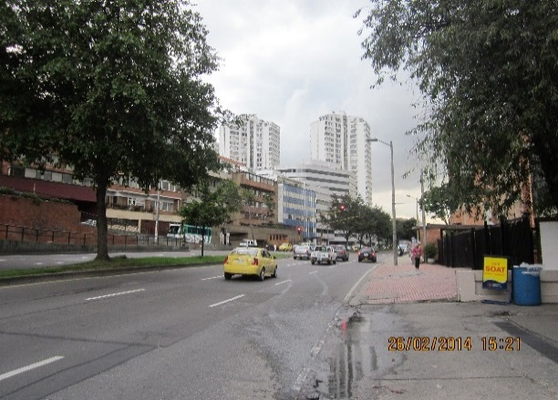 |  |  |  |  | 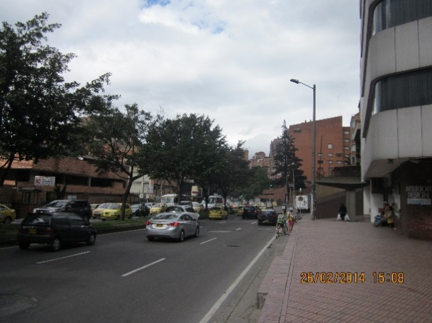

 |  | ACCESO NORTE |  |  |  |  | ACCESO SUR

 |  | 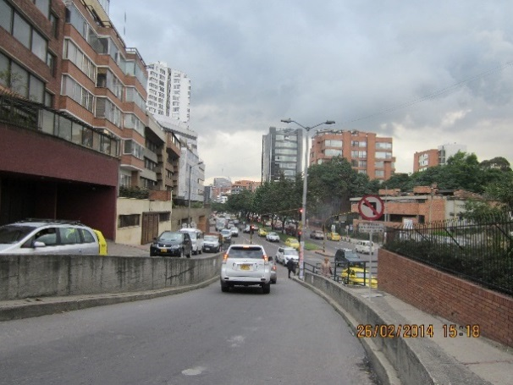

 |  | ACCESO ORIENTE

